ПРАЙС
 |  |  |  |  |  |  |  |  |  |  | 2024-09-30
Изображение | Артикул | Штрихкод | Наименование | Материал | Упаковка/ Маркировка | Базовая цена с НДС, руб. | Цена Спецпредложения на сен.24 | Скидка | Описание | СУПЕР ЦЕНА | Всего | Свободно
 |  |  |  | РАСПРОДАЖА
 | D93361 | 7894002492658 | Турка керамическая 0.5л. красный | Жаропрочная керамика | Коробка | 2,935.20 | 910.80 | -69% | Ceraflame |  | 10
 | D94216 | 7894002497790 | Турка керамическая 0.5л. красный | Жаропрочная керамика | Коробка | 2,935.20 | 867.60 | -70% | Ceraflame |  | 11
 | D94316 | 7894002497837 | Турка керамическая 0.65л. красный | Жаропрочная керамика | Коробка | 3,523.20 | 1,065.60 | -70% | Ceraflame |  | 4
 | D9434 | 7894002499435 | Турка керамическая Ibriks Hammered 0.65л графит | Жаропрочная керамика | Коробка | 3,523.20 | 1,426.80 | -60% | Ceraflame |  | 1
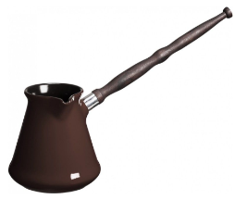 | D9332 | 7894002492085 | Турка Ibriks 0.5л шоколад | Жаропрочная керамика | Коробка | 2,935.20 | 771.60 | -74% | Ceraflame |  | 39
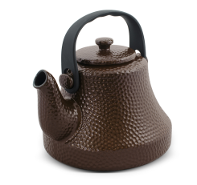 | N58255 | 7894002333784 | Чайник Hammered 1.7 л. шоколад | Жаропрочная керамика | Коробка | 5,288.40 | 3,660.00 | -31% | Ceraflame |  | 1
 | 080710G | 7894002074786 | Мятый стаканчик керамический красный 0,24л | Керамика | Коробка | 529.20 | 339.60 | -36% | Ceraflame |  | 26
 | 080720G | 7894002074793 | Мятый стаканчик керамический желтый 0,24л | Керамика | Коробка | 529.20 | 350.40 | -34% | Ceraflame |  | 30
 | 0801352G | 7894002026013 | Мятая кружка керамическая 0.32л желтая | Керамика | Коробка | 999.60 | 453.60 | -55% | Ceraflame |  | 8
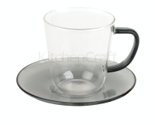 | C000869 | 5050993357891 | Чашка с блюдцем La Cafetière Colour 0.3 л. серые | Термостекло | Коробка | 1,639.20 | 249.60 | -85% | Kitchen Craft | !!! | 2 | 2
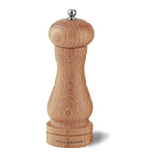 | HA0624P | 5011268900259 | Мельница для перца Beech Capstan 165мм | Древесина бука, механизм из нержавейки | Коробка | 1,495.20 | 705.60 | -53% | Cole&Mason | !!! | 1 | 1
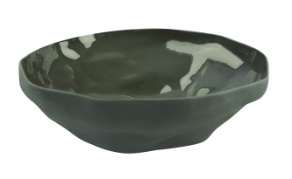 | 64-13Be | 5400601231004 | Миска 35см | Керамика | Стикер | 15,405.60 | 2,000.40 | -87% | Be Home | !!! | 2 | 2
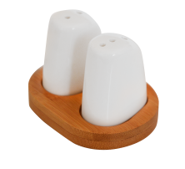 | B2839 | 8680136028394 | Шейкеры для соли и перца на подставке Bien | Керамика, дерево | Коробка | 1,042.80 | 199.20 | -81% | Bambum | !!! | 5 | 5
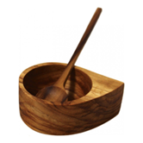 | 39-26Be | 5400601231233 | Емкость для соли Teak 6,5*2,5*2,5см | Древесина тика | Стикер | 1,476.00 | 532.80 | -64% | Be Home |  | 1
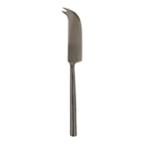 | 25-1333Be | 5400601230618 | Нож для сыра Matte Onyx | Нержавеющая сталь с гальваническим покрытием | Бирка | 1,446.00 | 399.60 | -72% | Be Home | !!! | 1 | 1
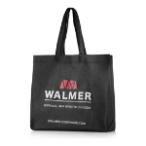 | EBAG2020 | 4607814934635 | ЭкоСумка «WALMER» 37см*41см | Спанбонд | - | 58.80 | 33.60 | -43% | Многоразовая сумка, которая производится из прочных и экологичных материалов. Безопасная альтернатива полиэтиленовому пакету. Не создает проблем с утилизацией, обладает длительным сроком службы и имеет привлекательный внешний вид. Сумки из спанбонда (полимерного нетканого материала) универсальны и практичны, а также обладают повышенной прочностью, выдерживая более 10кг! |  | 1409 | 1360
 |  |  |  | Сковороды
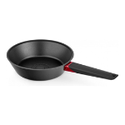 | W35212465 | 4630140990525 | Сотейник Oil Control 24*6,5 см | Алюминий, нержавеющая сталь, бакелит | Картонный рукав | 1,999.20 | 866.40 | -57% |  |  | 1
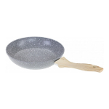 | W10162402 | 6909687351150 | Сковорода с антиприг. покрытием Stonehenge 24см | Кованый алюминий, бакелит, нержавеющая сталь | Картонный рукав | 1,881.60 | 1,088.40 | -42% | Материал – кованый алюминий, прочный и легкий Толщина стенок – 2.5 мм, толщина дна – 3 мм 5-слойное мраморное покрытие DYFLON “Megastone Coating” с улучшенной защитой от повреждений Эргономичная ручка с покрытием soft-touch Подходит для индукционных плит Можно мыть в посудомоечной машине |  | 622
 | W10162602 | 6909687351167 | Сковорода с антиприг. покрытием Stonehenge 26см | Кованый алюминий, бакелит, нержавеющая сталь | Картонный рукав | 2,058.00 | 1,198.80 | -42% |  |  | 798
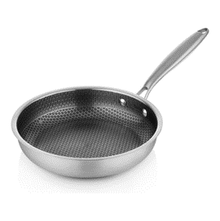 | W35230001 | 4640240530682 | Сковорода Neo Steel 24 см | Нержавеющая сталь | Картонный рукав | 1,764.00 | 566.40 | -68% | Высококачественная 3-х слойная сковорода из нержавеющей стали и алюминия с прочным антипригарным покрытием 3-х слойная конструкция корпуса (Tri-ply) толщиной 1.2 мм: 1 - Нержавеющая сталь - 0.4 мм. марки AISI 410 2 - Алюминий - 0.4 мм. для равномерного и быстрого распределения тепла 3 - Нержавеющая сталь - 0.4 мм марки AISI 410 Антипригарное покрытие с защитной сотовой структурой (можно использовать металлические предметы). Эргономичная ручка из нержавеющей стали марки AISI 201 (не нагревается в месте хвата). | !!! | 764 | 724
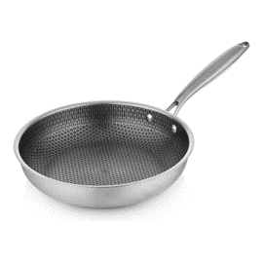 | W35230002 | 4640240530699 | Сковорода Neo Steel 26 см | Нержавеющая сталь | Картонный рукав | 1,940.40 | 632.40 | -67% |  | !!! | 980 | 944
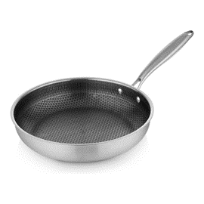 | W35230003 | 4640240530705 | Сковорода Neo Steel 28 см | Нержавеющая сталь | Картонный рукав | 2,058.00 | 699.60 | -66% |  | !!! | 858 | 833
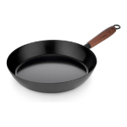 | W35230004 | 4640240530712 | Сковорода из углеродистой стали Carbon, 20 см | Углеродистая сталь, бакелит | Картонный рукав | 1,411.20 | 399.60 | -72% | Высококачественная сковорода из углеродистой стали и прочным антипригарным покрытием - Прочное дно и корпус сковороды не подвержены деформации и обеспечивают равномерный нагрев - Прочное антипригарное покрытие не позволяет пище пригорать, и делает мытьё быстрым и лёгким - Эргономичная бакелитовая ручка с покрытием soft-touch не нагревается и обеспечивает непревзойдённый комфорт и удобство во время приготовления - Подходит для всех типов плит, в том числе индукционных | !!! | 797 | 768
 | W35230005 | 4640240530729 | Сковорода из углеродистой стали Carbon 24 см | Углеродистая сталь, бакелит | Картонный рукав | 1,528.80 | 465.60 | -70% |  | !!! | 391 | 362
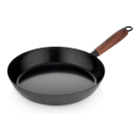 | W35230006 | 4640240530736 | Сковорода из углеродистой стали Carbon, 26 см | Углеродистая сталь, бакелит | Картонный рукав | 1,587.60 | 532.80 | -66% |  | !!! | 362 | 342
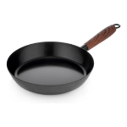 | W35230007 | 4640240530743 | Сковорода из углеродистой стали Carbon, 28 см | Углеродистая сталь, бакелит | Картонный рукав | 1,705.20 | 598.80 | -65% |  | !!! | 467 | 443
 |  |  |  | Крышки
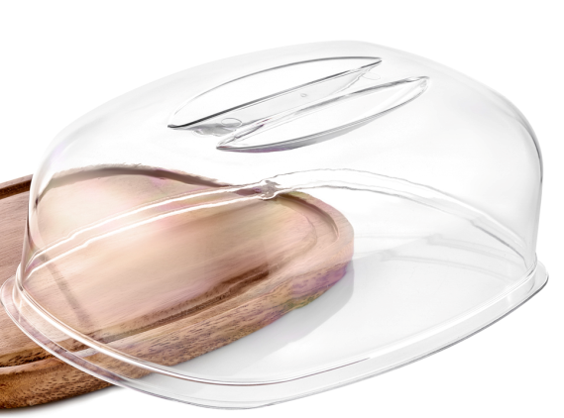 | GR1661К-ПР |  | Крышка для блюда для сыра 255(240)*167(157)мм (в скобках внутренние размеры) | Пластик | - | 237.60 | 50.40 | -79% |  | !!! | 174 | 174
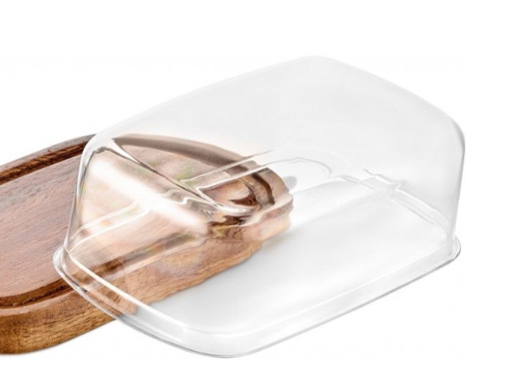 | GR1451ПР-К |  | Крышка для масленки 155(143)*94(88)мм (в скобках внутренние размеры) | Пластик | - | 80.40 | 20.40 | -75% |  | !!! | 251 | 251
 |  |  |  | Ножи. Наборы ножей. Подставки для ножей. Точилки
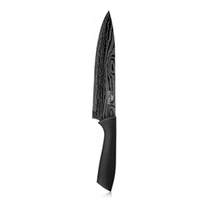 | W21005201 | 6900330052011 | Шеф-нож Titanium 19 см | Нержавеющая сталь, пластик | Блистер | 393.60 | 199.20 | -49% | Материал лезвия - высококачественная нержавеющая сталь 2Cr13 Антибактериальное покрытие Titanium с лазерной гравировкой предотвращает прилипание пищи и легко моется. Обладает повышенной износостойкостью Ручка Soft-touch | !!! | 360 | 325
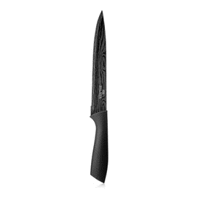 | W21005203 | 6900350052039 | Разделочный нож для мяса Titanium 19 см | Нержавеющая сталь, пластик | Блистер | 328.80 | 133.20 | -59% |  | !!! | 203 | 148
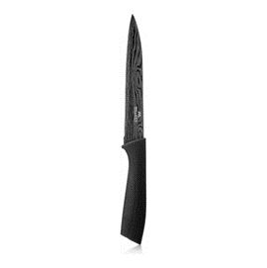 | W21005134 | 6900350051346 | Нож универсальный Titanium 13 см | Нержавеющая сталь, пластик | Блистер | 235.20 | 133.20 | -43% |  |  | 16
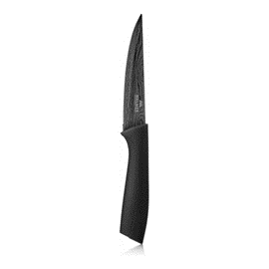 | W21005085 | 6900350050851 | Нож для овощей и фруктов Titanium 10 см | Нержавеющая сталь, пластик | Блистер | 205.20 | 134.40 | -35% |  |  | 15
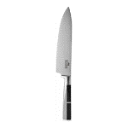 | W21102001 | 6900401020017 | Шеф нож WALMER PREMIUM Professional 20 cm | Нержавеющая сталь, пластик | Подарочная коробка | 1,176.00 | 399.60 | -66% | Лезвие из нержавеющей стали 3Cr13 с радиальной полировкой Лёгкая нарезка. Быстрое мытьё. Долгий срок службы Кованая ручка из нержавеющей стали и АБС-пластика Прочная. Удобна в использовании. Не впитывает запахи | !!! | 715 | 693
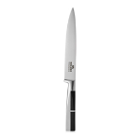 | W21101803 | 6900401018038 | Разделочный WALMER PREMIUM нож Professional 18 cm | Нержавеющая сталь, пластик | Подарочная коробка | 1,117.20 | 399.60 | -64% |  | !!! | 787 | 773
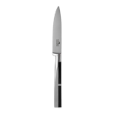 | W21100905 | 6900401009067 | Нож для овощей и фруктов WALMER PREMIUM Professional 9 cm | Нержавеющая сталь, пластик | Подарочная коробка | 705.60 | 300.00 | -57% |  | !!! | 668 | 649
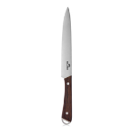 | W21201920 | 4607814933300 | Нож разделочный Wenge 20 см | Нержавеющая сталь, древесина Венге | Блистер | 588.00 | 234.00 | -60% | Лезвие из нержавеющей стали конической формы Лёгкая нарезка. Быстрое мытьё. Долгий срок службы Ручка из древесины венге Прочная. Удобная в использовании. Не скользит в руке | !!! | 283 | 235
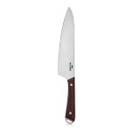 | W21202220 | 4607814933287 | Нож Шеф Wenge 20 см | Нержавеющая сталь, древесина Венге | Блистер | 588.00 | 274.80 | -53% |  | !!! | 71 | 68
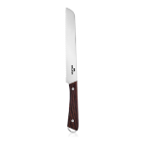 | W21202022 | 4607814936431 | Нож для хлеба Wenge 20 см | Нержавеющая сталь, древесина Венге | Блистер | 588.00 | 229.20 | -61% |  | !!! | 313 | 270
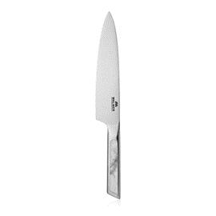 | W21130322 | 4630140990327 | Нож шеф MARBLE 20 см | Нержавеющая сталь, АБС-пластик | Коробка | 882.00 | 298.80 | -66% | Лезвие конической формы из нержавеющей стали 3Cr13. Лёгкая нарезка. Быстрое мытьё. Долгий срок службы Ручка из АБС-пластика, стилизованная под мрамор . Прочная. Удобная в использовании | !!! | 466 | 24
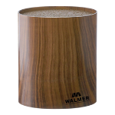 | W08002203 | 6905051221166 | Подставка для ножей овальная Wood, 16x7x16см | Пластик | Подарочная коробка | 940.80 | 300.00 | -68% | Подходит для хранения всех типов ножей, а также других кухонных принадлежностей. Покрытие soft-touch. Не скользит в руках. Пластиковые ворсинки вставки-держателя позволяют фиксировать ножи любого размера и формы в вертикальном положении. Кромки лезвий защищены во время хранения. Разборная конструкция. Вставку-держатель легко извлечь и промыть. Непосредственно блоки можно мыть в посудомойке при 60°С.Вставку-держатель можно мыть в посудомойке при 35°С. | !!! | 1131 | 1077
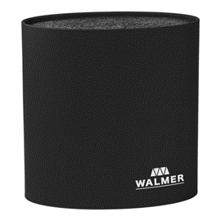 | W08002201 | 6905051221111 | Подставка для ножей овальная, 16x7x16см, черная | Пластик | Подарочная коробка | 940.80 | 300.00 | -68% |  | !!! | 729 | 664
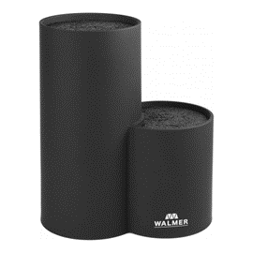 | W08002401 | 6905051221159 | Подставка для ножей двойная, 19x11x22см, черная | Пластик | Подарочная коробка | 1,822.80 | 800.40 | -56% |  | !!! | 340 | 300
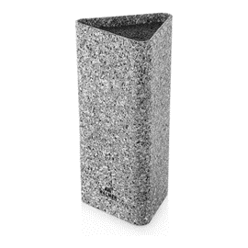 | W30027114 | 4630140999702 | Подставка для ножей UNO, 10x10x23см | Пластик | Подарочная коробка | 939.60 | 300.00 | -68% |  | !!! | 920 | 882
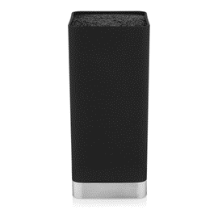 | W30027115 | 4630140999719 | Подставка для ножей TITAN, 10x10x22см | Пластик, нержавеющая сталь | Подарочная коробка | 1,176.00 | 500.40 | -57% |  | !!! | 294 | 281
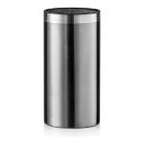 | W30027089 | 4630140990846 | Подставка для ножей STEEL 22см | Пластик, нержавеющая сталь | Подарочная коробка | 1,646.40 | 500.40 | -70% | Подходит для хранения всех типов ножей, а также других кухонных принадлежностей. Изготовлена из прочной нержавеющей стали. Пластиковые ворсинки вставки-держателя позволяют фиксировать ножи любого размера и формы в вертикальном положении. Кромки лезвий защищены во время хранения. Разборная конструкция. Вставку-держатель легко извлечь и промыть. Непосредственно блоки можно мыть в посудомойке при 60°С. Вставку-держатель можно мыть в посудомойке при 35°С. | !!! | 978 | 934
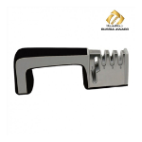 | W30025023 | 4607814930088 | Точилка 4 в 1 Marshall для ножей и ножниц, 23см | Пластик, нержавеющая сталь, керамика | Картонный подвес | 1,176.00 | 500.40 | -57% | Тройной механизм заточки: грубая доводка, чистовая и полировка + встроенный механизм для заточки ножниц. Удобна в использовании для правшей и левшей. Корпус выполнен из ABS-пластика с покрытием Soft Touch. Подходит для всех типов ножей, кроме зубчатых и керамических. Не мыть в посудомоечной машине. | !!! | 536 | 524
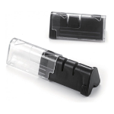 | W30026012 | 6904160305583 | Точилка для ножей складная Home Chef, 2 уровня заточки | Пластик, нержавеющая сталь, керамика | Картонный подвес | 588.00 | 200.40 | -66% | Долговечные керамические механизмы для грубой и чистовой заточки. Встроенная рукоятка и нескользящие ножки. Компактная складная конструкция для удобного хранения. Подходит для всех типов ножей, кроме зубчатых и керамических. Не мыть в посудомоечной машине. | !!! | 526 | 489
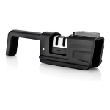 | W30027071 | 4630140990907 | Точилка для ножей с точильным камнем Home Chef | Пластик, нержавеющая сталь, керамика | Картонный подвес | 939.60 | 380.40 | -60% | Долговечные механизмы заточки и полировки из вольфрамовой стали и циркониевой керамики Легко ухаживать благодаря съемному точильному элементу. Содержит отдельный слот для заточки ножниц Позволяет быстро подправить лезвие с помощью точильного камня. Компактное хранение благодаря складной конструкции Удобна в использовании для правшей и левшей Подходит для большинства ножей из нержавеющей стали Не использовать для зубчатых и керамических ножей |  | 6
 | W21150116 | 4630140990273 | Набор ножей в подставке CHEF, 6 предметов | Бамбук, коррозионностойкая сталь, бакелит | Подарочная коробка | 5,293.20 | 2,000.40 | -62% | Лезвия из нержавеющей стали конической формы. Лёгкая нарезка. Долгий срок службы Специальное углубление для большого пальца на рукоятке ножа для дополнительного удобства и легкости в использовании. Ручки из качественного АБС-пластика Удобные в использовании. Не скользят в руке Удобная подставка из бамбука В набор входит: - Шеф-нож 20 см - Разделочный нож 20 см - Филейный нож 15 см - Универсальный нож 13 см - Нож для овощей 9 см - Подставка для ножей 13.5x8.3x23 см | !!! | 632 | 629
 |  |  |  | Столовые приборы
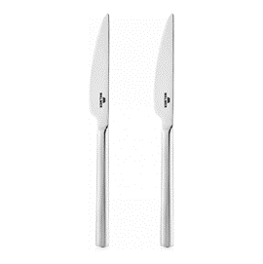 | W14227022 | 4630140994127 | Нож столовый Tower 2 шт |  | Блистер с подвесом | 882.00 | 300.00 | -66% | Произведено в Турции Нержавеющая сталь AISI 430 (аналог 16/0). Толщина стали 3 мм. Двойная полировка - матовая и глянцевая. | !!! | 174 | 162
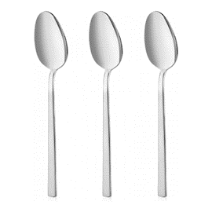 | W14222516 | 4630140994134 | Ложка чайная Tower 3 шт |  | Блистер с подвесом | 588.00 | 199.20 | -66% |  |  | 130 | 8
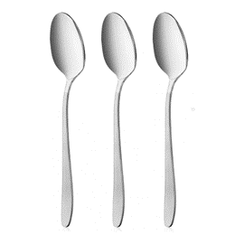 | W14224202 | 4630140994141 | Ложка столовая Royal 3 шт | Нержавеющая сталь | Блистер с подвесом | 588.00 | 266.40 | -55% |  |  | 42 | 6
 |  |  |  | Разделочные доски
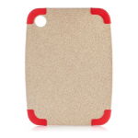 | W21013022 | 6900450130224 | Разделочная доска Chopper с антискользящими ножками 30*22см | Пластик, силикон | Этикетка | 588.00 | 199.20 | -66% | Материал - твёрдый пластик с мраморной структурой Силиконовые вставки препятствуют скольжению доски по столу Можно мыть в посудомоечной машине | !!! | 294 | 251
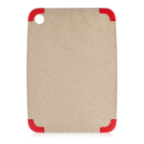 | W21013828 | 6900450138282 | Разделочная доска Chopper с антискользящими ножками 38*28см | Пластик, силикон | Этикетка | 705.60 | 433.20 | -39% |  |  | 285
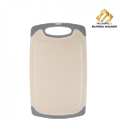 | W21063120 | 4607814930293 | Разделочная доска Eco Cut 31*20 см | Эко-пластик с добавлением волокон пшеницы | Этикетка | 588.00 | 200.40 | -66% | Материал – биопластик с добавлением волокон пшеницы Гигиеничная, не впитывает запахи Можно использовать доску с обеих сторон Резиновые ножки препятствуют скольжению доски по столу Углубления по краям доски для стекания жидкостей при нарезке Можно мыть в посудомоечной машине |  | 89 | 2
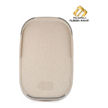 | W21063524 | 4607814930309 | Разделочная доска Eco Cut 37*24 см | Эко-пластик с добавлением волокон пшеницы | Этикетка | 588.00 | 249.60 | -58% | Материал – экологичный пластик с добавлением волокон пшеницы Гигиеничная, не впитывает запахи Можно использовать доску с обеих сторон Резиновые ножки препятствуют скольжению доски по столу Наклонная форма с бортами для накопления продуктов Зона с шипами для удерживания продуктов во время нарезки Можно мыть в посудомоечной машине | !!! | 299 | 257
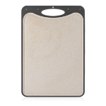 | W21083927 | 4630140990051 | Доска разделочная STEEL BACK 39.5*27.5*1 см | Нержавеющая сталь, пластик, волокна пшеницы | Термоусадочная пленка, этикетка | 1,470.00 | 841.20 | -43% | Одна сторона доски выполнена из пластика с добавлением волокон пшеницы – материала гипоаллергенного, легкого, не токсичного и прочного. Естественный цвет подчеркивает натуральное происхождение пластика. Кстати, ещё в 2000-х годах в автомобилестроении началось использование деталей из биополимеров на основе пшеницы – их особенно ценят за механические свойства. Вторая сторона – это коррозионностойкая сталь, универсальный, очень прочный материал, над которым не властны ни влажность, ни кислая среда, ни время. Доску можно мыть в посудомоечной машине. Но чтобы нарезать разные по вкусу, запаху и текстуре продукты – например, рыбу и овощи, мясо и сыры и т.д. – можно обойтись без частого мытья: просто переверните доску другой стороной. |  | 258
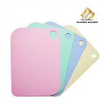 | W21072820 | 4607814930323 | Набор гибких разделочных досок Eco Flex 4 шт 28*20 см | Эко-пластик с добавлением волокон пшеницы | Картонный рукав | 440.40 | 199.20 | -55% | Материал – биопластик с добавлением волокон пшеницы Гибкие и лёгкие и, при этом, износостойкие Гигиеничные, не впитывают запахи Антискользящая фактура на обратной стороне досок Разделение досок по цветам для разных продуктов Можно мыть в посудомоечной машине | !!! | 536 | 266
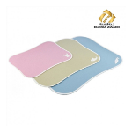 | W21074233 | 4607814930330 | Набор гибких разделочных досок Eco Flex 3 шт 42*33 см, 36*26 см, 27*20 см | Эко-пластик с добавлением волокон пшеницы | Картонный рукав | 588.00 | 150.00 | -74% |  | !!! | 1447 | 1206
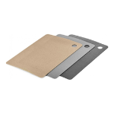 | W21070333 | 4607814937100 | Набор гибких разделочных досок Eco Flex 3 шт (33*24*0.15 см), цвет серый | пластик, волокна пшеницы | Рукав | 411.60 | 256.80 | -38% |  |  | 20
 | W21081928 | 4607814931948 | Разделочная доска Bamboo с принтом 28*21 см | Бамбук | Термоусадочная пленка, этикетка | 529.20 | 164.40 | -69% | Разделочные доски с принтом Walmer Bamboo – настоящая находка для любой хозяйки. Они выполнены из натурального бамбука: этот материал впитывает на 50% меньше влаги, чем остальные виды древесины, он крепче, чем дуб. Такая доска прослужит гораздо дольше и не потеряет привлекательного вида даже при частом мытье. Уголки досок, изготовленных в размерах 28х21 см и 33х24 см, оформлены пластиком. Это не просто элемент декора – доску можно брать мокрыми руками, класть на уголок острый нож. Круглое отверстие позволяет повесить ее на крючок рейлинга или любой другой держатель. |  | 16
 | W21083025 | 4630140990044 | Доска разделочная торцевая CHEF из бамбука 30*25*5 см | Бамбук | Термоусадочная пленка, этикетка | 2,352.00 | 936.00 | -60% | Высококачественная торцевая разделочная доска из бамбука Рекомендации по использованию: - Мыть доску необходимо сразу после использования - Не предназначена для мытья в посудомоечной машине - Не обрабатывать абразивными моющими средствами - Хранить в сухом месте |  | 18 | 3
 |  |  |  | Кастрюли из нержавеющей стали
 | W11072412 | 4607814937216 | Кастрюля с крышкой Preston 5.4 л. | нержавеющая сталь, стекло, бакелит, силикон | Коробка | 3,529.20 | 1,591.20 | -55% |  |  | 45
 | W11091206 | 4607814938466 | Мини-ковш Petite 12 см 0.6 л | нержавеющая сталь | Коробка | 1,293.60 | 765.60 | -41% | Корпус из нержавеющей стали Энерго-эффективное многослойное дно с алюминиевым слоем равномерно распределяет тепло по всей поверхности Подходит для всех типов плит, включая индукционные |  | 229
 | W11091275 | 4607814938473 | Мини-кастрюля с крышкой Petite 12 см 0.7 л | нержавеющая сталь, стекло | Коробка | 1,352.40 | 786.00 | -42% |  |  | 66 | 28
 |  |  |  | Кухонные аксессуары
 | W30027032 | 4607814936769 | Половник со сливом HOME CHEF, 34см | Нейлон, нержавеющая сталь | Бирка | 223.20 | 60.00 | -73% | Рабочая часть из нейлона выдерживает температуру до 200°С. Перфорированная конструкция позволяет использовать половник и в качестве мини-дуршлага. | !!! | 980 | 912
 | W30027033 | 4607814936776 | Ложка с отверстиями HOME CHEF, 36см | Нейлон, нержавеющая сталь | Бирка | 223.20 | 60.00 | -73% | Рабочая часть из нейлона выдерживает температуру до 200°С. Перфорированная конструкция позволяет использовать ложку и в качестве мини-дуршлага. | !!! | 1468 | 1387
 | W30027034 | 4607814936783 | Ложка для спагетти HOME CHEF, 35,5см | Нейлон, нержавеющая сталь | Бирка | 223.20 | 60.00 | -73% | Рабочая часть из нейлона выдерживает температуру до 200°С. Отверстия в ложке для расчета порций спагетти | !!! | 884 | 785
 | W30027035 | 4607814936790 | Лопатка с отверстиями HOME CHEF, 36 см | Нейлон, нержавеющая сталь | Бирка | 223.20 | 60.00 | -73% | Рабочая часть из нейлона выдерживает температуру до 200°С. Зубчатый край лопатки позволяет безопасно удалить пригоревшую еду. Оснащена тёркой для чеснока. | !!! | 1189 | 1034
 | W30027036 | 4607814936806 | Шумовка HOME CHEF, 36 см | Нейлон, нержавеющая сталь | Бирка | 223.20 | 60.00 | -73% | Рабочая часть из нейлона выдерживает температуру до 200°С. Зубчатый край шумовки позволяет разрезать приготавливаемые продукты. | !!! | 1394 | 1283
 | W30027037 | 4607814936813 | Ложка кулинарная HOME CHEF, 36см | Нейлон, нержавеющая сталь | Бирка | 223.20 | 60.00 | -73% | Рабочая часть из нейлона выдерживает температуру до 200°С. Мерная шкала от 10 до 40 мл внутри ложки. | !!! | 1375 | 1297
 | W30027038 | 4607814936820 | Половник HOME CHEF, 36см | Нейлон, нержавеющая сталь | Бирка | 223.20 | 60.00 | -73% | Рабочая часть из нейлона выдерживает температуру до 200°С. Носик половника позволяет наливать без брызг. | !!! | 880 | 712
 | W30027039 | 4607814936837 | Картофелемялка HOME CHEF, 27,5 см | Нейлон, нержавеющая сталь | Бирка | 223.20 | 60.00 | -73% | Рабочая часть из нейлона выдерживает температуру до 200°С. Благодаря сглаженной форме не царапает посуду с антипригарным покрытием. | !!! | 545 | 496
 | W30027084 | 4630140993496 | Лопатка для блинов HOME CHEF, 31см | Нейлон, нержавеющая сталь | Бирка | 223.20 | 60.00 | -73% | Рабочая часть из нейлона выдерживает температуру до 200°С. Лопатка идеальна для переворачивания блинов и оладий |  | 78 | 1
 | W30027085 | 4630140993540 | Лопатка универсальная HOME CHEF, 31см | Нейлон, нержавеющая сталь | Бирка | 223.20 | 60.00 | -73% | Рабочая часть из нейлона выдерживает температуру до 200°С. Лопатка позволяет легко переворачивать крупные куски мяса, рыбы | !!! | 922 | 834
 | W30027097 | 4630140999368 | Половник FLUTE, 34см | Силикон, дерево | Подложка | 282.00 | 99.60 | -65% | Достоинства и преимущества • Рабочая часть из силикона выдерживает температуру до 230° C и не окрашивается от свеклы или томатной пасты; • Каркас из нейлона в составе рабочей части делает его более прочной; • Подходит для поверхностей с антипригарным покрытием; • Отверстие в ручке для подвешивания на крючок; | !!! | 494 | 236
 | W30027098 | 4630140999382 | Ложка кулинарная FLUTE, 32см | Силикон, дерево | Подложка | 282.00 | 99.60 | -65% |  | !!! | 863 | 437
 | W30027099 | 4630140999405 | Лопатка с отверстиями FLUTE, 32см | Силикон, дерево | Подложка | 282.00 | 99.60 | -65% |  | !!! | 255 | 183
 | W30027100 | 4630140999429 | Лопатка FLUTE, 32см | Силикон, дерево | Подложка | 282.00 | 99.60 | -65% |  | !!! | 290 | 182
 | W30027101 | 4630140999443 | Ложка для спагетти FLUTE, 32см | Силикон, дерево | Подложка | 282.00 | 99.60 | -65% |  | !!! | 1048 | 1027
 | W30027105 | 4630140999528 | Картофелемялка SPRING, 30см | Пластик | Подложка | 352.80 | 76.80 | -78% | Пружинный механизм позволяет быстро и легко приготовить пюре. Длинная ручка 30 см. Как правило, кухонная утварь для измельчения овощей имеет короткую ручку, из-за чего рука может быстро устать. А широкая рабочая часть в 9 см позволяет растолочь овощи быстрее обычного. | !!! | 472 | 89
 | W30027083 | 4630140991652 | Венчик с пружинным механизмом Home Chef 30см | нержавеющая сталь | Картонный подвес | 252.00 | 99.60 | -60% | Венчик изготовлен из качественной прочной нержавеющей стали Прост в использовании и уходе Для эксплуатации не нужно подключение к электрической сети |  | 277
 | W30027026 | 4607814934529 | Щипцы кухонные Home Chef, 35см | Пластик, нержавеющая сталь | Картонный подвес | 294.00 | 235.20 | -20% | Предназначены для использования одной рукой во время приготовления, перемешивания и сервировки Рабочая часть из нейлона выдерживает температуру до 200° C Компактное хранение благодаря складной конструкции Отверстие на ручке для подвешивания на крючок Можно мыть в посудомойке |  | 2
 | W30027108 | 4630140999580 | Щипцы кухонные HOME CHEF, 30см | Пластик, нержавеющая сталь | Подложка | 294.00 | 142.80 | -51% | • Компактное хранение благодаря складной конструкции; • Отверстие на ручке для подвешивания на крючок; • Можно мыть в посудомоечной машине. |  | 37
 | W30027106 | 4630140999542 | Ножницы кухонные на подставке HANDY, 20.5см | нержавеющая сталь, пластик | Подложка | 322.80 | 184.80 | -43% | *Ножницы можно использовать для измельчения зелени, для разделывания рыбы или курицы, для подготовки овощей или фруктов к использованию. *Разборная конструкция, удобно мыть *Подставка на ручке – таким образом, лезвия не испачкают стол. *Ручки ножниц изготовлены из качественного и прочного пластика. | !!! | 278 | 213
 | W30022018 | 6904160305576 | Удалитель сердцевины фруктов Vegan, 18см | Пластик, нержавеющая сталь | Картонный подвес | 288.00 | 158.40 | -45% | Поможет одним движением извлечь сердцевину из фруктов, например из яблок и груш. Рабочая часть изготовлена из качественной нержавеющей стали и имеет увеличенный диаметр 22 мм. Эргономичная Г-образная ручка сделана из прочного пластика. Предусмотрена система легкой очистки удалителя. |  | 44
 | W30027090 | 4630140991508 | Пресс-нож для чеснока Vegan | нержавеющая сталь, пластик | Картонный подвес | 470.40 | 224.40 | -52% | Корпус изготовлен из качественного экологичного пластика, что, в свою очередь, обеспечивает легкость и комфортность использования Рабочая часть пресса выполнена из прочной нержавеющей стали Подвижный механизм пресса облегчает уход за изделием Можно мыть в посудомойке | !!! | 224 | 206
 | W30027092 | 4630140991591 | Слайсер для томатов черри/оливок Vegan | Пластик | Блистер | 176.40 | 34.80 | -80% | Изготовлен из безопасного и прочного полипропилена Быстрая и равномерная нарезка томатов черри, оливок, грибов, клубники и других мелких фруктов или овощей на четвертинки одним нажатием Пластиковое лезвие предотвращает возможные порезы Легко мыть благодаря разборной конструкции | !!! | 359 | 326
 | W30027096 | 4630140994660 | Овощечистка Vegan, 2 лезвия | Пластик, нержавеющая сталь | Картонный подвес | 146.40 | 75.60 | -48% | Универсальная овощечистка 2 в 1 с гладким и зубчатым лезвиями Изготовлена из прочного пластика с лезвиями из нержавеющей стали 2CR14 Подвижные лезвия позволяют легко очищать даже неровные поверхности овощей Встроенный удалитель картофельных глазков Может использоваться для нарезки овощей и фруктов тонкими ломтиками Удобна в использовании для правшей и левшей Прорезиненная ручка не скользит в руках Пластиковые заглушки на лезвиях. Защита от порезов |  | 24 | 21
...

